Sayfa1
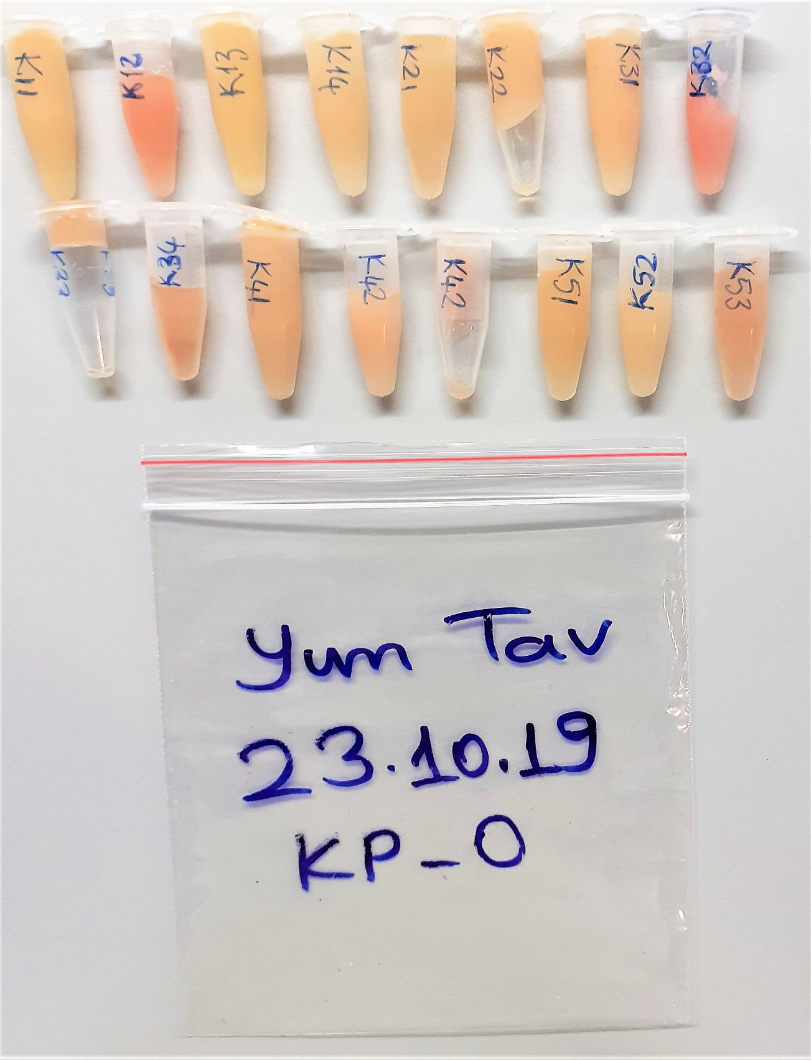
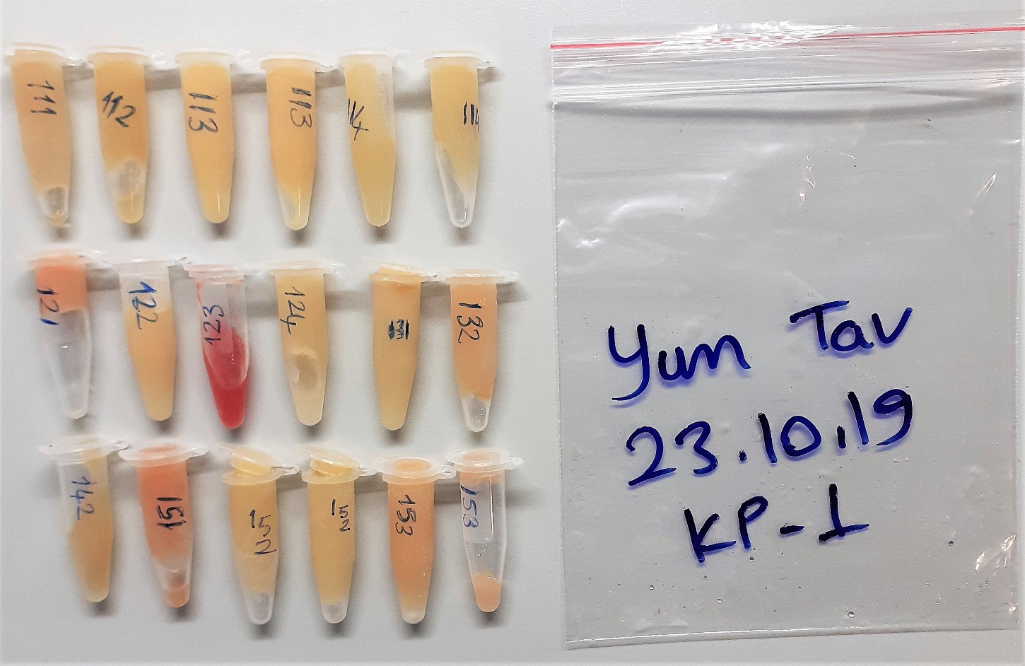
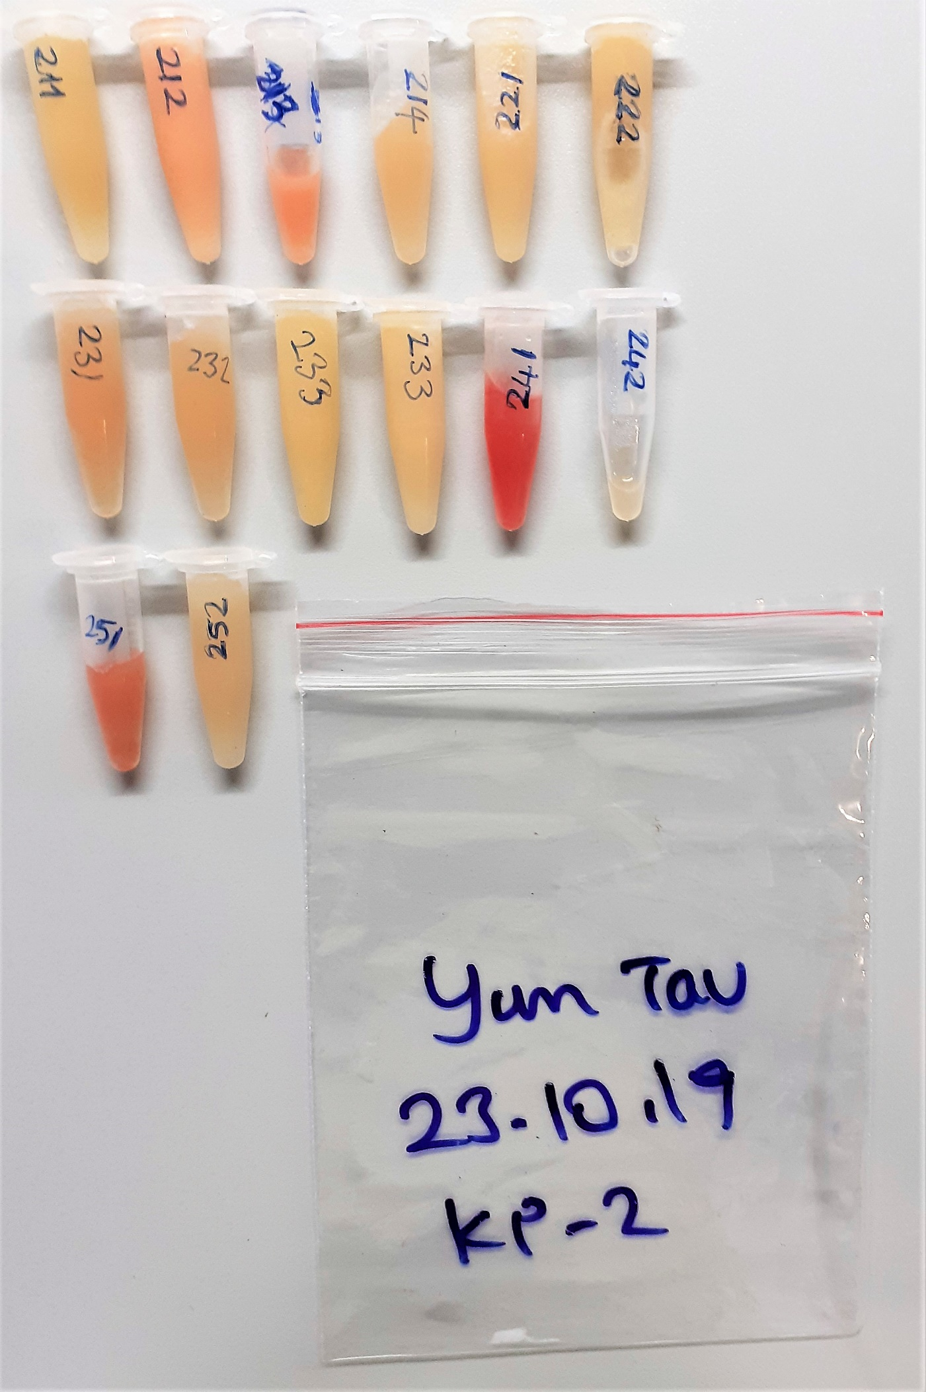
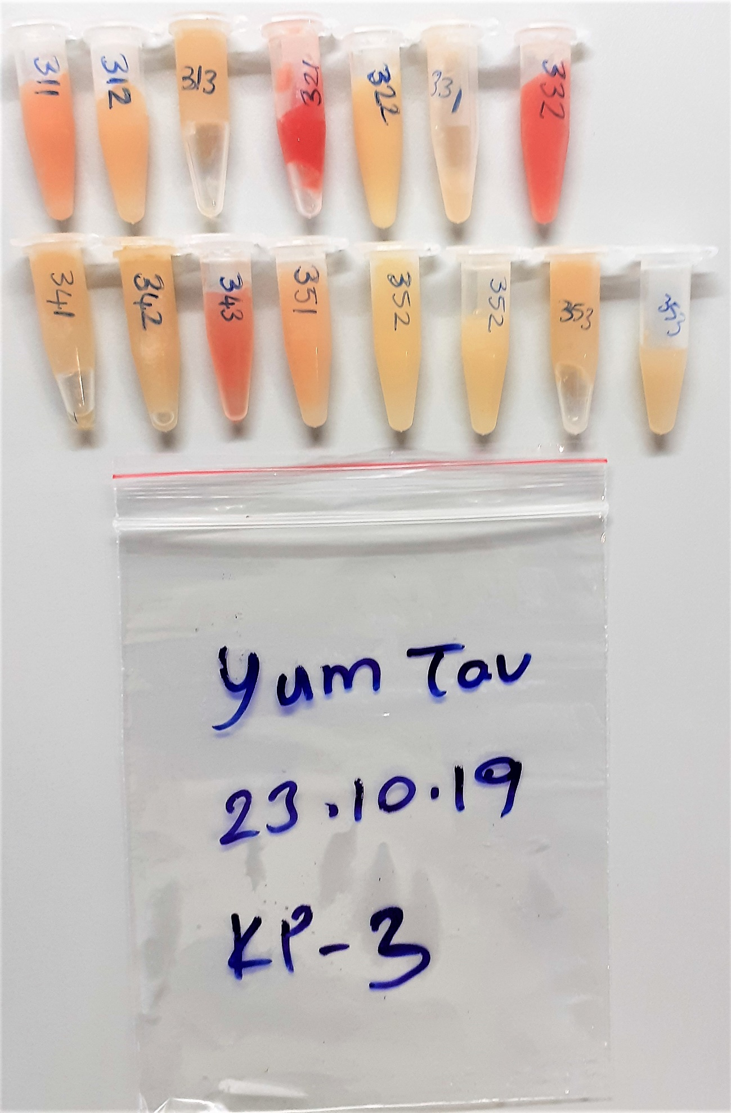
Numune Adı | TAS(mmol/L) | TOS (µmol/L) | OSI | Catalase kU/L | SOD U/ml | Nitrit | Nitrat | NOx µM (µmol/L)(Toplam nitrit ve nitrat) | NOT
KP-0(K11) | 1.48 | 5.75 | 0.389 | 163.6 | 197.3 | 2.2 | 4.6 | 6.8
KP-0(K12) | 1.48 | 7.94 | 0.536 | 50.81 | 188.8 | 2.7 | 3.1 | 5.9 | hafif hemolizli
KP-0(K13) | 1.43 | 4.26 | 0.298 | 167.13 | 170.7 | 2.0 | 3.5 | 5.4
KP-0(K14) | 1.34 | 9.27 | 0.692 | 119.56 | 167.7 | 2.4 | 4.9 | 7.3
KP-0(K21) | 1.45 | 3.6 | 0.248 | 81.22 | 187.6 | 3.2 | 6.1 | 9.3
KP-0(K22) | 1.53 | 5.42 | 0.354 | 334.7 | 200.2 | 2.5 | 4.7 | 7.1
KP-0(K31) | 1.44 | 6.06 | 0.421 | 240.48 | 184.9 | 2.1 | 3.9 | 6.0
KP-0(K32) | 1.69 | 11.22 | 0.664 | 204.53 | 171.4 | 2.3 | 3.9 | 6.2 | hemolizli
KP-0(K33) | 1.33 | 5.68 | 0.427 | 61.8 | 170.6 | 2.9 | 5.2 | 8.1
KP-0(K34) | 1.47 | 5.97 | 0.406 | 97.83 | 208.5 | 2.3 | 4.6 | 6.9
KP-0(K41) | 1.81 | 4.77 | 0.264 | 126.51 | 192.7 | 1.8 | 3.7 | 5.4
KP-0(K42) | 1.49 | 6.54 | 0.439 | 171.52 | 203.2 | 2.6 | 4.4 | 6.9 | hafif lipemi
KP-0(K51) | 1.5 | 4.82 | 0.321 | 78.64 | 177.9 | 2.3 | 4.6 | 6.9 | hafif lipemi
KP-0(K52) | 1.7 | 5.45 | 0.321 | 161.24 | 172.3 | 2.8 | 4.8 | 7.6 | hafif lipemi
KP-0(K53) | 1.45 | 12.15 | 0.838 | 86.32 | 187.6 | 2.6 | 4.5 | 7.1
KP-1(111) | 1.51 | 4.12 | 0.273 | 116.21 | 197 | 2.6 | 4.6 | 7.1
KP-1(112) | 1.08 | 5.31 | 0.492 | 3.75 | 186.9 | 2.4 | 4.5 | 7.0
KP-1(113) | 1.15 | 4.93 | 0.429 | 155.33 | 176.3 | 2.5 | 4.5 | 6.9
KP-1(114) | 1.3 | 6.28 | 0.483 | 112.74 | 176.7 | 2.2 | 3.9 | 6.1
KP-1(121) | 1.91 | 8.91 | 0.466 | 150.27 | 181 | 2.3 | 4.3 | 6.6 | lipemi
KP-1(122) | 1.28 | 4.81 | 0.376 | 232.41 | 180.1 | 2.8 | 5.1 | 8.0 | lipemi
KP-1(123) | 2.08 | 25.81 | 1.241 | 383 | 175.9 | 2.3 | 3.9 | 6.2 | yüksek hemolizli
KP-1(124) | 1.5 | 4.77 | 0.318 | 90.74 | 169.7 | 1.8 | 3.2 | 5.0 | hafif lipemi
KP-1(131) | 2.09 | 3.42 | 0.164 | 178.3 | 194 | 2.4 | 4.4 | 6.8 | lipemi
KP-1(132) | 1.51 | 4.29 | 0.284 | 144.14 | 195.1 | 1.9 | 4.4 | 6.3
KP-1(142) | 1.13 | 4.9 | 0.434 | 91.07 | 207.6 | 2.0 | 3.7 | 5.7
KP-1(151) | 1.43 | 6.7 | 0.469 | 52.96 | 180.9 | 3.1 | 5.7 | 8.8
KP-1(152) | 1.04 | 4.24 | 0.408 | 123.68 | 174.7 | 2.4 | 4.1 | 6.5
KP-1(153) | 1.52 | 5.28 | 0.347 | 233.31 | 170 | 2.5 | 3.5 | 6.0 | lipemi
KP-2(211) | 1.62 | 4.56 | 0.281 | 187.59 | 190.9 | 3.2 | 5.4 | 8.6
KP-2(212) | 1.74 | 8.12 | 0.467 | 399.48 | 180.8 | 2.7 | 4.3 | 7.1 | lipemi
KP-2(213) | 2 | 10.4 | 0.520 | 305.47 | 192 | 2.2 | 3.8 | 6.0 | hafif hemolizli
KP-2(214) | 1.27 | 7.28 | 0.573 | 49.43 | 170.1 | 2.6 | 4.7 | 7.3
KP-2(221) | 1.66 | 6.87 | 0.414 | 170.58 | 150.2 | 2.9 | 5.4 | 8.3 | lipemi
KP-2(222) | 1.57 | 4.83 | 0.308 | 233.64 | 177.1 | 2.4 | 3.5 | 6.0 | lipemi
KP-2(231) | 1.32 | 5.67 | 0.430 | 84.69 | 171.8 | 2.5 | 3.5 | 6.0
KP-2(232) | 1.13 | 4.43 | 0.392 | 15.2 | 174.4 | 1.8 | 3.8 | 5.5
KP-2(233) | 1.32 | 27.66 | 2.095 | 153.75 | 160.7 | 2.4 | 4.3 | 6.7 | hafif lipemi
KP-2(241) | 1.86 | 15.18 | 0.816 | 36.12 | 192.4 | 2.5 | 4.7 | 7.1 | hemolizli
KP-2(242) | 1.51 | 5.14 | 0.340 | 134.53 | 196.3 | 3.2 | 6.1 | 9.3
KP-2(251) | 1.59 | 9.96 | 0.626 | 13.8 | 198.8 | 2.7 | 3.7 | 6.5 | hafif hemolizli
KP-2(252) | 1.52 | 5.31 | 0.349 | 87.22 | 174.1 | 2.2 | 3.8 | 5.9
KP-3(311) | 1.77 | 8.61 | 0.486 | 210.97 | 169.9 | 3.0 | 4.3 | 7.3 | hafif hemolizli
KP-3(312) | 1.85 | 5.66 | 0.306 | 144.81 | 179.7 | 2.6 | 4.6 | 7.2 | lipemi
KP-3(313) | 1.59 | 4.66 | 0.293 | 155.35 | 195.7 | 2.8 | 5.2 | 8.0
KP-3(321) | 2.07 | 18.96 | 0.916 | 57 | 193.5 | 3.0 | 5.2 | 8.2 | yüksek hemolizli
KP-3(322) | 1.65 | 4.69 | 0.284 | 257.91 | 173.3 | 2.0 | 3.4 | 5.3 | lipemi
KP-3(331) | 1.45 | 6.38 | 0.440 | 97.9 | 171.8 | 1.8 | 3.8 | 5.6
KP-3(332) | 2.32 | 14.24 | 0.614 | 50.1 | 169.5 | 2.6 | 5.1 | 7.8 | hemolizli
KP-3(341) | 1.48 | 4.76 | 0.322 | 66.39 | 182.3 | 2.6 | 4.1 | 6.7
KP-3(342) | 1.66 | 4.92 | 0.296 | 99.22 | 194.6 | 2.1 | 3.8 | 5.9
KP-3(343) | 1.34 | 15.86 | 1.184 | 47 | 189.9 | 2.0 | 3.7 | 5.7 | hafif hemolizli
KP-3(351) | 1.64 | 5.12 | 0.312 | 174.13 | 194.2 | 1.9 | 4.4 | 6.3 | lipemi
KP-3(352) | 1.4 | 4.02 | 0.287 | 156.47 | 190.8 | 2.0 | 3.7 | 5.7
KP-3(353) | 1.54 | 17.29 | 1.123 | 104.35 | 203.4 | 3.1 | 5.7 | 8.8
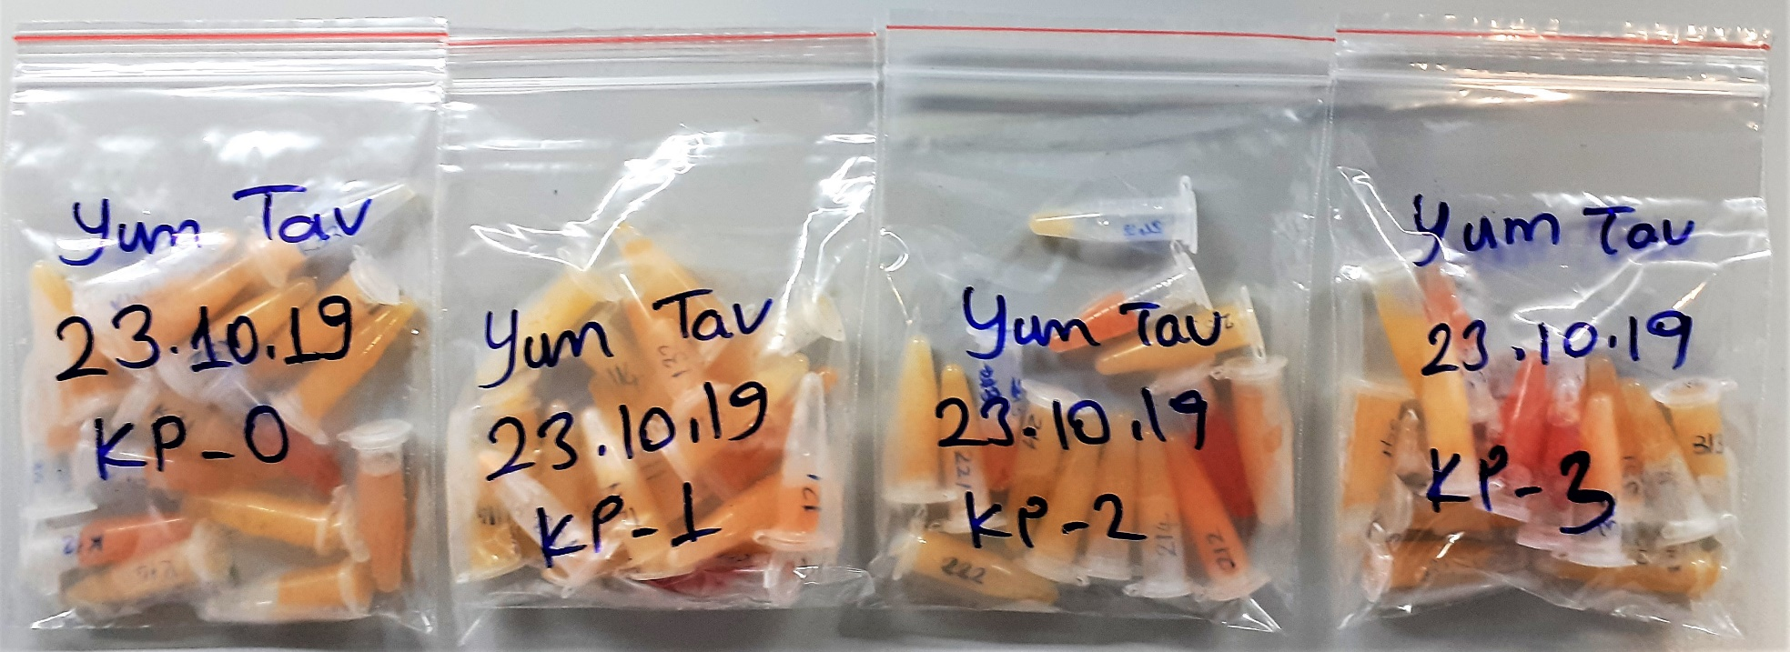

 |  |  |  |  |  |  |  |  | Bu çalışmada "Relassay" marka kitler kullanılmıştır.
 |  |  |  |  |  |  |  |  | Kullanılan cihaz: Mindray marka BS300 model tam otomatik biyokimya cihazı

